Cover
Bảng điều khiển Tổng hợp (Dashboard)

Mục đích: Cung cấp một bức tranh tổng thể về tiến độ và chất lượng của dự án cho Quản lý Dự án (PM), khách hàng và các bên liên quan.

Đặc điểm: Trực quan, sử dụng biểu đồ và các con số biết nói.

Các thành phần nên có trong Dashboard:

1. Tổng quan Thực thi Test Case (Test Execution Summary):

Tổng số Test Case: 325

Đã thực thi (Executed): 325 (100%)

Chưa thực thi (Not Executed): 0 (0%)

2. Biểu đồ tròn: Tỷ lệ Kết quả Test Case (Test Case Status)
Testcases 1 - Đăng nhập
Pass | 36
Fail | 0
Testcases 2 - Đăng ký
Pass | 49
Fail | 34
Testcases 3 - Đặt phòng
Pass | 31
Fail | 2

Pass: 153 (59%)

Fail: 106 (41%)

Testcases 4-Sửa TT cá nhân
Pass | 28
Fail | 71
Testcases 5 - Đăng xuất
Pass | 8
Fail | 0

Trạng thái Bug Tracking
Critical | 16
Major | 32
Minor | 15
Low / Cosmetic | 0
Mức độ ưu tiên Bug Tracking
 | 43
 | 18
 | 2
3. Biểu đồ cột: Tình trạng Lỗi (Bugs by Status)

Open: 12

In Progress (Đang sửa): 5

Ready for Test (Sẵn sàng để test lại): 8

Closed: 35

4. Biểu đồ cột: Lỗi theo Mức độ nghiêm trọng (Bugs by Severity)

Testcases 1 - Đăng nhập
Critical | 0
High | 26
Medium | 6
Low | 4
Testcases 2 - Đăng ký
Critical | 5
High | 15
Medium | 60
Low | 3
Testcases 3 - Đặt phòng
Critical | 0
High | 21
Medium | 12
Low | 0
Critical (Nghiêm trọng): 16

High (Cao): 147

Medium (Trung bình): 89

Low (Thấp): 7

Tetscases 4 - Sửa TT cá nhân
Critical | 11
High | 83
Medium | 5
Low | 0
Testcases 5 - Đăng xuất
Critical | 0
High | 2
Medium | 6
Low | 0

GUI Test
BUG_ID | BUG_OVERVIEW | BUG-DETAIL | EXPECTED RESULT | NOTE/REFERRENCES
TrangChu_01 | Lỗi font chữ | Yêu cầu sử dụng font chữ Arial cho toàn trang web | Toàn bộ hệ thống nên sử dụng Font Arial mặc định
TrangChu_02 | Lỗi Nhận dạng Thương hiệu | Không có Logo homestay rõ ràng ở góc trái thanh điều hướng | Phải hiển thị Logo homestay (góc trái)
TrangChu_03 | Lỗi trải nghiệm người dùng | Phần Đánh giá hiển thị số sao dưới dạng văn bản (4★, 5★) và thời gian không chuẩn hóa (12:00:00 AM) | Đánh giá nên hiển thị biểu tượng sao trực quan (⭐️⭐️⭐️⭐️⭐️) để dễ dàng nắm bắt. Cần chuẩn hóa format hiển thị ngày giờ thành định dạng thân thiện với người dùng (ví dụ: dd/mm/yyyy)
TrangChu_04 | Hình ảnh bị méo hoặc không đồng nhất | Một số ảnh không bằng nhau và có phần chênh lệch về độ lớn làm giao diện không đồng nhất về mặt hình ảnh | Quy định kích thước ảnh cố định để hiển thị đồng nhất và cân đối
TrangChu_05 | Vấn đề về khả năng đọc (Accessibility/UI) | Tên Homestay ("LengKeng Homestay") và các tiêu đề ("Dịch Vụ", "Ẩm Thực", "Trải Nghiệm Mới") sử dụng màu cam nhạt/vàng trên nền hình ảnh sáng, dẫn đến độ tương phản kém, khó đọc. | Cần đảm bảo độ tương phản màu sắc cao giữa văn bản và nền theo yêu cầu kiểm thử khả năng truy cập để đảm bảo người dùng dễ đọc, đặc biệt trong điều kiện ánh sáng khác nhau | 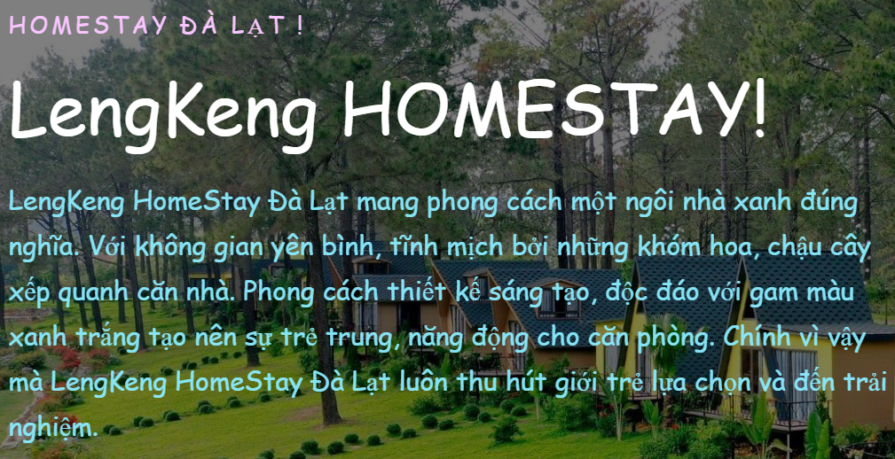
TrangChu_06 | Thiếu biểu tượng (icon) cho các mục menu | Menu chỉ có chữ, yêu cầu web có icon minh họa | Thêm icon như: 🏠 Trang chủ, 👤 Tài khoản, 🛏 Phòng, 📄 Hóa đơn,...
BangGia_01 | Thiếu thông tin cốt lõi của Phòng | Mỗi thẻ phòng (Standard, Superior,...) chỉ hiển thị Tên phòng và Giá/Đêm, thiếu các thông tin quan trọng nhất để khách hàng đưa ra quyết định: Mô tả ngắn, Sức chứa (Số lượng khách/giường), Tiện nghi chính. | Theo yêu cầu SRS cho Trang Danh sách Phòng, mỗi phòng nên có Mô tả ngắn (tiện nghi cơ bản). Trên trang Bảng giá, tối thiểu phải hiển thị Sức chứa và Tiện nghi cơ bản (ví dụ: Wi-Fi, TV, Điều hòa) để khách hàng dễ dàng so sánh.
BangGia_02 | Thiếu nút Kêu gọi Hành động | Trang chỉ đơn thuần hiển thị giá mà không có nút hành động nào (như "Xem chi tiết", "Đặt ngay") trên từng thẻ phòng, dịch vụ hoặc ở cuối trang để hướng dẫn khách hàng tiếp theo. | Cần thêm Nút "Chọn phòng" hoặc "Đặt ngay" dưới mỗi thẻ phòng hoặc dịch vụ để chuyển khách hàng đến trang Đặt phòng, Trang Chi tiết phòng hoặc đặt dịch vụ. | 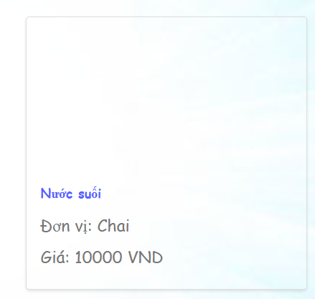
BangGia_03 | Lỗi Hiển thị Giá Dịch vụ (SRS) | Dữ liệu hiển thị về Dịch vụ chưa đầy đủ. Dịch vụ cần có Đơn giá và Đơn vị tính (Đã có), nhưng chưa thể hiện mô tả ngắn (nếu có). | Mặc dù Bảng giá không quy định chi tiết, nhưng để tối ưu hóa, thông tin dịch vụ nên bao gồm Mô tả ngắn (ví dụ: Nước suối loại 500ml) để khách hàng có thông tin đầy đủ nhất.
DangKy_01 | Thiếu ràng buộc thông tin | Thiếu ràng buộc bắt buộc nhập dữ liệu cho các TextBox nhập thông tin | Thêm dấu * màu đỏ để khách hàng biết được đó là những thông tin quan trọng để điền
DangKy_02 | Nút “Tạo tài khoản” / “Đăng Nhập” không nhất quán kích thước & style | Trên trang Đăng nhập và Đăng ký, nút có màu/khổ khác nhau (kích thước nhỏ/không nổi bật) làm trải nghiệm không nhất quán | Thống nhất style (kích thước, màu, trạng thái hover/disabled) cho các nút chính trên site | 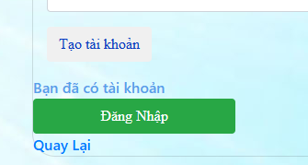
DangKy_03 | Thiếu trường xác nhận mật khẩu | Chỉ có ô "Mật khẩu", không có ô "Xác nhận mật khẩu" để người dùng nhập lại kiểm tra sai/nhầm | Thêm trường Xác nhận mật khẩu và validate phải trùng với "Mật khẩu" trước khi cho tạo tài khoản
DangKy_04 | Không có hướng dẫn/placeholder cho định dạng | Các ô như Số CCCD, Số ĐT, Email không có placeholder/hint (ví dụ: “vd: 0989123456”, “vd: abc@xyz.com”) dẫn tới người dùng nhập sai format | Thêm placeholder/tooltip hoặc ví dụ định dạng cho mỗi ô để hướng dẫn người dùng. | 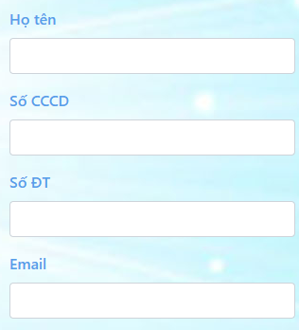
DangKy_05 | Email thiếu validate định dạng và phản hồi lỗi | Không có gợi ý hoặc thông báo khi Email nhập sai định dạng | Validate định dạng email và hiển thị lỗi rõ ràng nếu sai
DangKy_06 | Không ràng buộc kiểu/độ dài cho Số CCCD và Số ĐT | Phải dưa ra thông tin bắt buộc về số kí tự hoặc số phải nhập | Chỉ cho nhập số, kiểm tra độ dài hợp lệ tránh bị chèn kí tự
DangKy_07 | Không có thông tin yêu cầu mật khẩu | Người dùng không biết mật khẩu phải có độ dài/ký tự thế nào | Hiển thị chính sách mật khẩu (vd: ≥8 ký tự, 1 chữ hoa, 1 số)
DangKy_08 | Thiếu khả năng phân tích tên (Nghiệp vụ/UX) | Trường "Họ tên" chỉ là một trường duy nhất. Điều này gây khó khăn cho việc phân tích dữ liệu và cá nhân hóa hệ thống (ví dụ: Chào khách hàng bằng Tên của họ trong email). | Trường Họ tên nên được tách thành ít nhất Họ và Tên đệm + Tên chính (hoặc chỉ Họ và Tên).
DangNhap_01 | Thiếu tính bảo mật | Phần password không hiển thị việc ẩn pass để đảm bảo thông tin không bị nhìn trộm | Cần phải có tính năng ẩn password để đảm bảo cho khách hàng
DangNhap_02 | Thiếu tùy chọn Ghi nhớ đăng nhập (SRS Critical) | Form Đăng nhập thiếu tùy chọn "Ghi nhớ đăng nhập" (checkbox) để cải thiện trải nghiệm người dùng. | Form Đăng nhập phải có Checkbox "Ghi nhớ đăng nhập".
DangNhap_03 | Thiếu link/tuỳ chọn “Quên mật khẩu” trên trang | Trang Login không hiển thị link “Quên mật khẩu?” để người dùng reset khi quên | Thêm link “Quên mật khẩu” dẫn tới flow khôi phục (email/OTP)
DatPhong_01 | Lỗi thiếu lọc/sắp xếp (SRS Critical) | Trang kết quả Tìm phòng hiển thị dưới dạng bảng đơn giản. Thiếu các bộ lọc (Filter) và tính năng Sắp xếp (Sort) theo yêu cầu. | Trang Danh sách Phòng phải tích hợp Bộ lọc (theo Loại phòng, Khoảng giá, Tiện nghi) và tính năng Sắp xếp.
DatPhong_02 | Thiếu hình ảnh/mô tả (SRS Critical) | Danh sách phòng chỉ có dữ liệu dạng bảng. Thiếu Hình ảnh (dạng thẻ/lưới) và Mô tả ngắn cho từng phòng. | Kết quả phải hiển thị dưới dạng thẻ/lưới (Grid/Card View). Mỗi thẻ phải bao gồm Hình ảnh phòng, Tên/Loại phòng, Giá, Mô tả ngắn (tiện nghi cơ bản), phân loại phòng đơn hay đôi hoặc là camping.
DatPhong_03 | Thiếu cột trạng thái phòng (Nghiệp vụ/UX) | Bảng kết quả tìm kiếm thiếu cột hiển thị Trạng thái phòng (ví dụ: Trống/Đã đặt). | Cần bổ sung cột/biểu tượng trực quan hiển thị Trạng thái phòng để xác nhận phòng có thể được chọn.
DatPhong_04 | Lỗi hiển thị dữ liệu tiền tệ (UX) | Trong bảng kết quả, cột Giá không có định dạng phân cách hàng nghìn (ví dụ: 500000 thay vì 500.000 VND), gây khó đọc | Cần áp dụng định dạng tiền tệ với dấu phân cách hàng nghìn để tăng khả năng đọc và so sánh giá.
DatPhong_05 | Thiếu thông tin thanh toán (SRS) | Trang xác nhận đặt phòng là bước cuối cùng nhưng thiếu Tổng cộng tạm tính và Phương thức thanh toán. | Trang xác nhận đặt phòng phải hiển thị Tổng cộng tạm tính và lựa chọn Phương thức thanh toán | 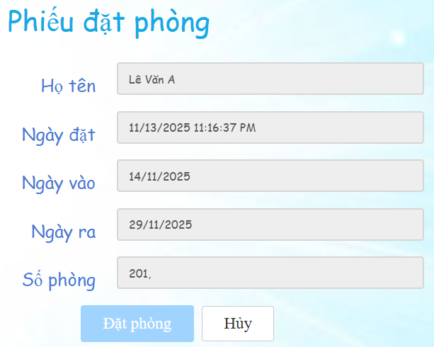
DatPhong_06 | Lỗi cấu trúc nút và nhãn hành động (UX) | Nút "Tìm phòng" ở trang Tìm phòng không thể hiện được tính năng. Nhãn này mơ hồ. | Nếu là nút tìm phòng thì phải có thêm một ô tìm kiếm để thể hiện tính năng của nút bấm.
DatPhong_07 | Thông báo xác nhận chưa chuẩn (SRS/UX) | Thông báo Hủy phiếu không phải là Modal/Dialog chuẩn mực | Cần sử dụng Modal/Dialog để xác nhận hành động quan trọng (không thể hoàn tác). Phải có nút "Xác nhận Hủy" và "Hủy" (quay lại).
KetQua_01 | Thiếu Mã phiếu đặt phòng (SRS Critical | Thông báo xác nhận thành công nhưng thiếu thông tin quan trọng nhất là Mã phiếu đặt phòng. Khách hàng cần mã này để theo dõi/quản lý phiếu đặt. | Sau khi xác nhận, phải hiển thị thông báo thành công cùng với Mã phiếu đặt phòng.
KetQua_02 | Thiếu Thông báo về Thanh toán (UX/Nghiệp vụ) | Thông báo không làm rõ khách hàng đã thanh toán hay chưa (chỉ là đặt thành công). Nếu chưa thanh toán, cần nhắc nhở. | Cần làm rõ: "Phiếu đặt của bạn đã được tạo. Vui lòng thanh toán [X% tổng tiền] trước ngày [Thời gian hủy] để giữ phòng."
KetQua_03 | Thiếu phân loại phòng (UX/Nghiệp vụ) | Trang thông báo chỉ xác nhận "Đã đặt phòng thành công" nhưng không cung cấp thông tin về Loại phòng (ví dụ: Standard, Deluxe, VIP) hoặc Tên phòng cụ thể mà khách hàng đã đặt. | Thông báo cần bao gồm: "Bạn đã đặt thành công [Loại phòng] (ví dụ: Phòng Deluxe) với Mã phiếu đặt phòng [Mã PDP]..." để xác nhận chi tiết đơn hàng.
PhanHoi_01 | Nút hành động chưa tối ưu (UX) | Nút "Gửi" có màu xanh nhạt, không nổi bật rõ ràng là nút hành động chính (Primary Action). | Tăng kích thước nút và dùng màu tương phản (xanh đậm hoặc cam) khác biệt so với các thành phần khác, để làm rõ đây là hành động cuối cùng. | 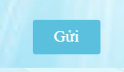
PhanHoi_02 | Lỗi đánh giá sao chưa rõ chức năng | 5 ngôi sao chỉ hiển thị biểu tượng, chưa có mô tả hay giải thích chi tiết về việc xuất hiện, không có đặc điểm nhận dạng nên sẽ dễ bị bỏ qua | Thêm thông tin chi tiết mô tả, làm nổi bật phần đánh giá sao hơn
PhanHoi_03 | Thiếu nhãn/Chỉ dẫn rõ ràng (UX) | Trường "Nội Dung" (textarea) chỉ có nhãn mờ nhạt bên trong, không có nhãn hiển thị bên ngoài form để chỉ dẫn rõ ràng. | Cần đặt nhãn (Label) rõ ràng bên ngoài trường nhập liệu. Đối với Nội dung (review), cần thêm chỉ dẫn về giới hạn ký tự (Min 20 kí tự - Max 500 ký tự) để người dùng biết. | 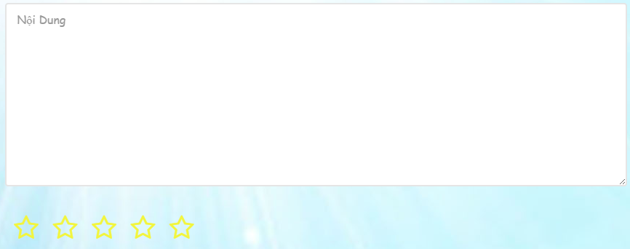
DSPhieuDatPhong_01 | Thiếu tính năng Tìm kiếm/Lọc/Phân trang (SRS) | Trang không có bất kỳ công cụ nào để quản lý số lượng lớn phiếu đặt (ví dụ: tìm kiếm theo Mã phiếu, lọc theo Tình trạng). | Cần bổ sung Thanh tìm kiếm và Bộ lọc (theo ngày, trạng thái, khách hàng) và Phân trang (đặc biệt quan trọng cho giao diện Admin). | 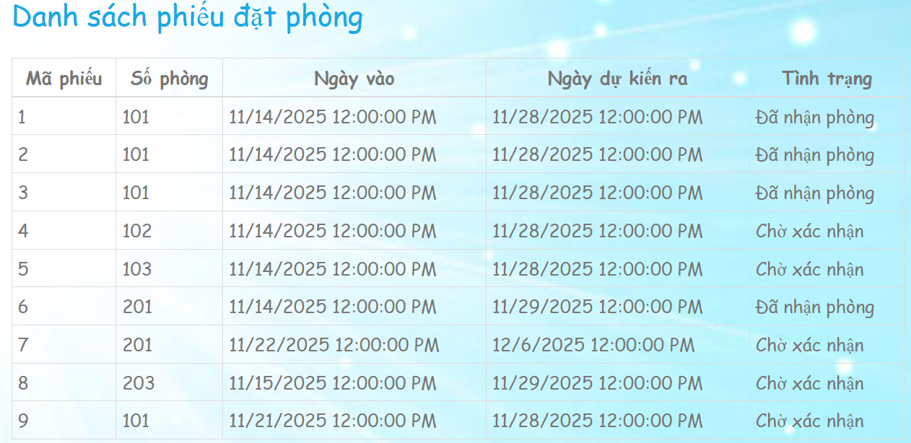
DSPhieuDatPhong_02 | Không hiển thị Giá/Thành tiền (UX) | Phiếu đặt thường liên quan trực tiếp đến chi phí. Việc không hiển thị giá phòng/tổng cộng tạm tính khiến người dùng phải click vào chi tiết để xem thông tin cơ bản. | Nên bổ sung cột Giá phòng/Tổng cộng tạm tính (Price) để cung cấp cái nhìn tổng quan nhanh chóng.
DSPhieuDatPhong_03 | Thiếu phân biệt Trạng thái bằng màu sắc (UX) | Cột Tình trạng (Chờ xác nhận) chỉ hiển thị văn bản, không có màu sắc phân biệt. | Cần áp dụng mã màu sắc trực quan cho cột Tình trạng: Vàng/Cam cho Chờ xác nhận (cần hành động), Xanh lá cho Đã nhận phòng (đang sử dụng), Đỏ cho Đã hủy, Xanh dương cho Hoàn thành.
DSPhieuDatPhong_04 | Thiếu thông tin Phòng (UX) | Khách hàng dễ dàng nhận diện phòng hơn qua tên hoặc loại phòng. Hiện tại chỉ có Số phòng (102, 201). | Nên bổ sung cột Loại phòng hoặc Tên phòng để Khách hàng dễ dàng nhận diện phòng đã đặt.
SuaTTCaNhan_01 | Lỗi Bảo mật/Thiếu tính năng Đổi mật khẩu (SRS Critical) | Trường Password chỉ hiển thị *****. Thiếu nút/liên kết "Đổi mật khẩu" riêng biệt và an toàn, yêu cầu xác nhận mật khẩu cũ/mới | Phải có Nút "Đổi mật khẩu" để chuyển đến luồng đổi mật khẩu riêng biệt (có mật khẩu cũ, mật khẩu mới, xác nhận mật khẩu mới). | 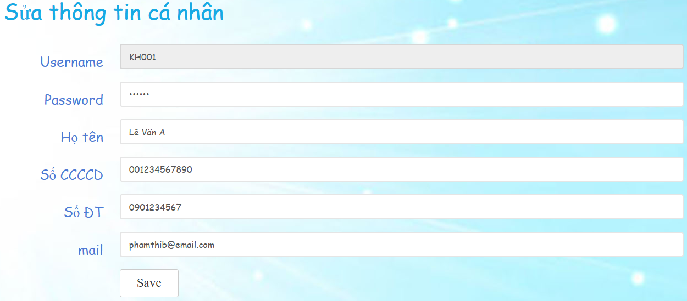
SuaTTCaNhan_02 | Lỗi Hiển thị Nhãn Password (UX/Bảo mật) | Trường Password hiển thị giá trị ***** và thiếu icon mắt (toggle) để cho phép người dùng xem/ẩn mật khẩu. | Cần bổ sung Icon "hiện/ẩn mật khẩu" (toggle icon) để người dùng có thể kiểm tra lỗi nhập liệu.
SuaTTCaNhan_03 | Thiếu Icon/Feedback (UI/UX) | Form thiếu icon bên cạnh các nhãn (ví dụ: Icon người cho Họ tên, Icon điện thoại cho SĐT) để tăng tính trực quan. | Cần bổ sung icon trực quan bên cạnh các nhãn (ví dụ: 👤 cho Họ tên, 📞 cho SĐT) để cải thiện UX
SuaTTCaNhan_04 | Các label không thẳng hàng (text alignment lỗi) | Các label (Username, Password, Họ tên, Số CCCD, Số ĐT, mail) không căn đều, khoảng cách không đồng nhất làm cho giao diện mất cân đối. | Toàn bộ label phải căn thẳng hàng, khoảng cách đều, cùng kiểu căn lề (left-align).
SuaTTCaNhan_05 | Vấn đề về Nhãn trường (UX) | Nhãn "mail" nên được viết hoa chữ cái đầu (Mail hoặc Email) để thống nhất với các nhãn khác (Họ tên, Password). | Cần thống nhất định dạng chữ cái đầu của tất cả các nhãn (ví dụ: Mail, Số ĐT, Số CCCD).
SuaTTCaNhan_06 | Nút hành động không Việt hóa | Trên trang Sửa thông tin cá nhân, nút hành động sử dụng tiếng Anh: "Save". | Nút hành động phải được Việt hóa: "Lưu thay đổi" hoặc "Lưu".
SuaTTCaNhan_07 | Nút Save quá nhỏ, gây mất cân đối và làm giảm tính thẩm mỹ của giao diện. | Kích thước nút quá bé so với toàn bộ form, nhìn lọt thỏm và không hài hòa với bố cục xung quanh. Điều này khiến giao diện thiếu chuyên nghiệp và kém đẹp mắt. | Nút Save cần có kích thước lớn hơn, cân đối với form và bố cục để giao diện hài hòa, thẩm mỹ và dễ thao tác hơn.
SuaTTCaNhan_08 | Nhãn trường không Việt hóa | Trên trang Sửa thông tin cá nhân, nhãn trường "Username" và "mail" sử dụng tiếng Anh. | Nhãn trường phải được Việt hóa: "Tên đăng nhập" hoặc "Mã tài khoản" và "Email".
SuaTTCaNhan_09 | Thuật ngữ chung Footer | Trong Footer, thuật ngữ bản quyền "All Rights Reserved." và tên nhóm phát triển "Designed and Developed by LengKengTeam" sử dụng tiếng Anh. | Phần bản quyền phải được Việt hóa: "Bản quyền thuộc về." hoặc "Đã đăng ký bản quyền.".
SuaTTCaNhan_10 | Thiếu Placeholder/Gợi ý định dạng (UX) | Các trường nhập liệu (như Số CCCD, Số ĐT) không có Placeholder (văn bản mờ bên trong ô) hoặc mô tả bên dưới để hướng dẫn người dùng về định dạng dữ liệu mong muốn. | Mỗi ô nhập liệu (Password, Họ tên, SĐT, Email) phải có nhãn mô tả hoặc Placeholder chính xác và dễ hiểu
SuaTTCaNhan_11 | Thiếu Phản hồi lỗi tức thời (Client-side validation) | Form không có cơ chế kiểm tra và hiển thị lỗi tức thời khi người dùng nhập sai định dạng (ví dụ: Số ĐT, CCCD) trước khi nhấn nút "Save". | Cần áp dụng Client-side validation: Ngay khi người dùng rời khỏi trường nhập (onBlur) hoặc đang nhập, hệ thống phải hiển thị cảnh báo lỗi tức thời (ví dụ: gạch chân màu đỏ, thông báo nhỏ bên dưới) nếu dữ liệu nhập không khớp với định dạng yêu cầu (CCCD 9+ số, SĐT bắt đầu bằng 0, Email kết thúc bằng @gmail.com).

WhiteBox_Tester
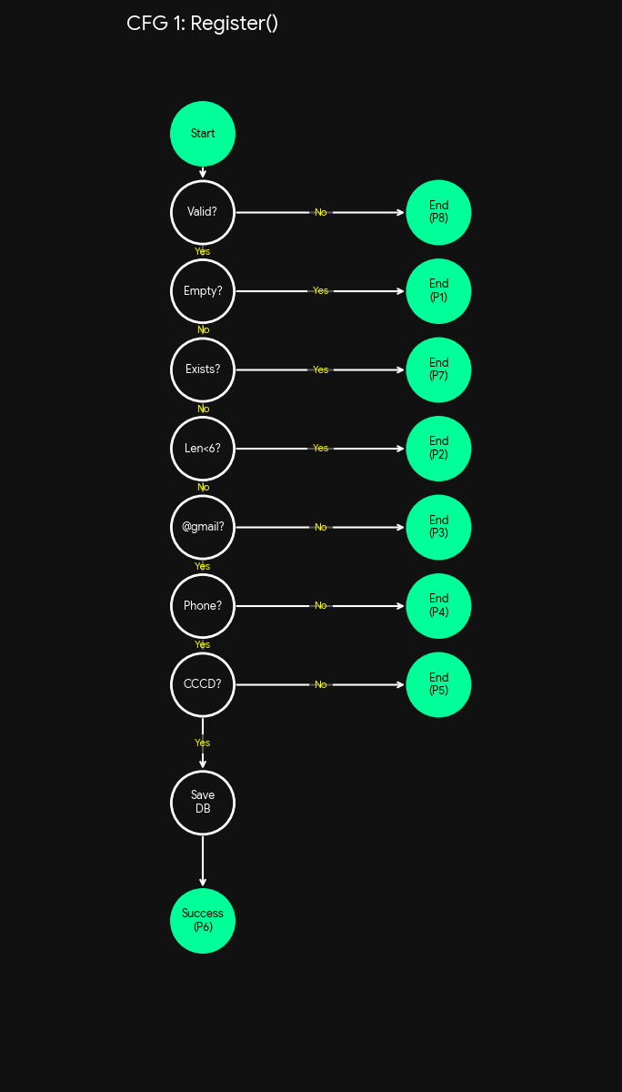
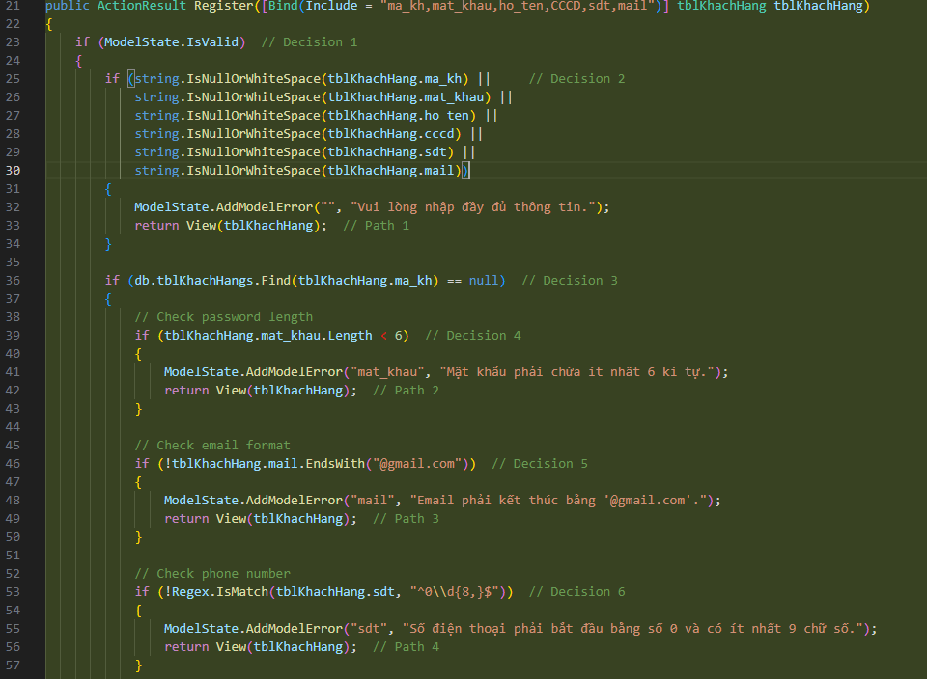
Mã TC | Mục đích (Scenario) | Dữ liệu đầu vào (Input) | Nhánh được phủ (Branch Covered) | Kết quả mong đợi
TC_WhiteBox_Register_01 | Model Invalid | ModelState.IsValid = false | ModelState: False | Return View (Lỗi model)
TC_WhiteBox_Register_02 | Dữ liệu rỗng | ma_kh = "" (hoặc null) | ModelState: True | Lỗi: "Vui lòng nhập đầy đủ..."

 |  |  | NullCheck: True
TC_WhiteBox_Register_03 | Tài khoản trùng | ma_kh = "KH01" (Đã tồn tại trong DB) | NullCheck: False | Lỗi: "Tên tài khoản đã được sử dụng"

 |  |  | Find(ma_kh): False (Found)
TC_WhiteBox_Register_04 | Mật khẩu ngắn | ma_kh = "NEW", mat_khau = "123" | Find(ma_kh): True | Lỗi: "Mật khẩu ít nhất 6 kí tự"

 |  |  | Len < 6: True
TC_WhiteBox_Register_05 | Email sai format | mat_khau = "123456", mail = "a@yahoo.com" | Len < 6: False | Lỗi: "Phải kết thúc @gmail.com"

 |  |  | EndsWith: False
TC_WhiteBox_Register_06 | SĐT sai format | mail = "a@gmail.com", sdt = "999" | EndsWith: True | Lỗi: "SĐT phải bắt đầu bằng 0..."

 |  |  | Regex(sdt): False
TC_WhiteBox_Register_07 | CCCD sai format | sdt = "0901234567", cccd = "123" | Regex(sdt): True | Lỗi: "CCCD ít nhất 9 chữ số"

 |  |  | Regex(cccd): False
TC_WhiteBox_Register_08 | Đăng ký thành công | cccd = "0123456789", mọi dữ liệu hợp lệ | Regex(cccd): True | Lưu DB -> Redirect BookRoom

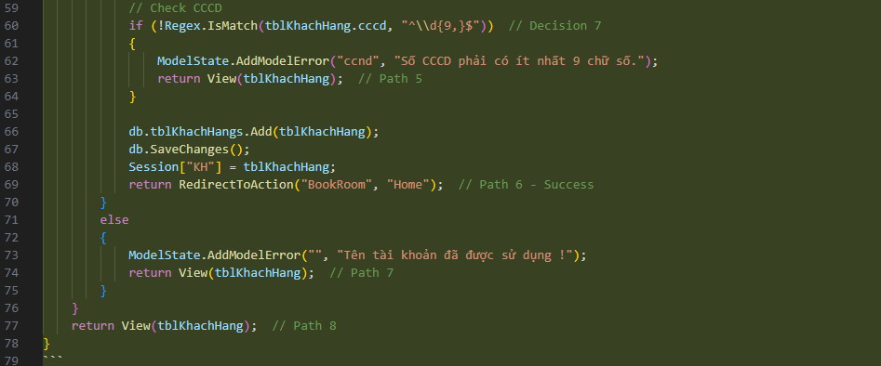
 |  |  | (All Pass Paths)

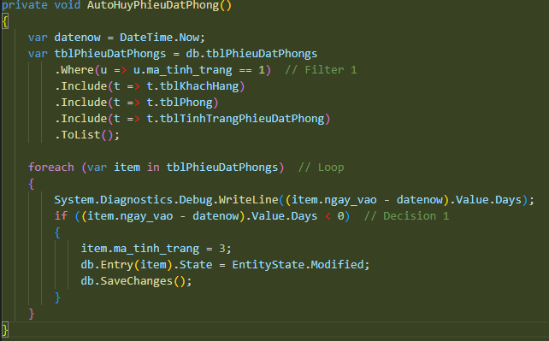
Mã TC | Mục đích (Scenario) | Dữ liệu đầu vào (Input) | Nhánh được phủ (Branch Covered) | Kết quả mong đợi
TC_WhiteBox_Auto_01 | Danh sách rỗng | DB không có phiếu nào ma_tinh_trang = 1 | Loop: Skip (Không vào vòng lặp) | Không có gì thay đổi
TC_WhiteBox_Auto_02 | Chưa quá hạn | 1 phiếu: ngay_vao = Ngày mai (Future) | Loop: Enter | ma_tinh_trang giữ nguyên (1)

 |  |  | Days < 0: False
TC_WhiteBox_Auto_03 | Đã quá hạn | 1 phiếu: ngay_vao = Hôm qua (Past) | Loop: Enter | ma_tinh_trang cập nhật thành 3

 |  |  | Days < 0: True

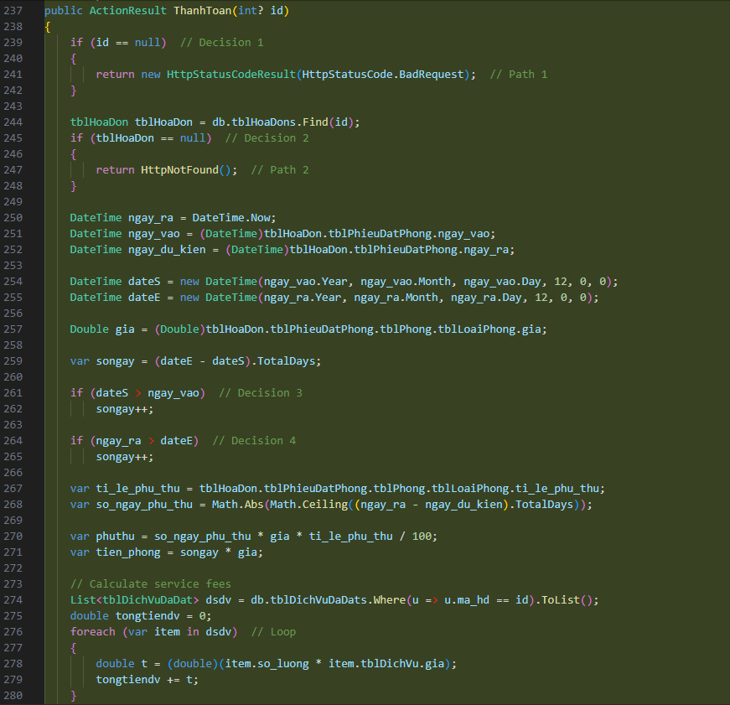
Mã TC | Mục đích (Scenario) | Dữ liệu đầu vào (Input) | Nhánh được phủ (Branch Covered) | Kết quả mong đợi
TC_WhiteBox_Pay_01 | ID Null | id = null | id == null: True | Return BadRequest
TC_WhiteBox_Pay_02 | Không tìm thấy | id = 9999 (Không tồn tại) | id == null: False | Return HttpNotFound

 |  |  | Find: True (Null object)
TC_WhiteBox_Pay_03 | Chuẩn & Không DV | id = 1 | Find: False (Found) | Tính đúng số ngày chuẩn

 |  | Check-in: 12:00 (Đúng giờ) | dateS > vao: False | Tiền DV = 0

 |  | Check-out: 12:00 (Đúng giờ) | ra > dateE: False

 |  | Dịch vụ: Không có | Loop DV: Skip
TC_WhiteBox_Pay_04 | Vào sớm & Ra muộn | id = 2 | dateS > vao: True | Số ngày tính tiền + 2 (sớm + muộn)

 |  | Check-in: 08:00 (Sớm) | ra > dateE: True

 |  | Check-out: 14:00 (Muộn)
TC_WhiteBox_Pay_05 | Có Dịch vụ | id = 3 | Loop DV: Enter (Chạy 2 lần) | Tổng tiền = Tiền phòng + Tổng tiền DV

 |  | Có 2 dịch vụ trong tblDichVuDaDat

